reporte de bugs
ID de Error | Título | Reportado por | Fecha de notificación | Resumen | URL afectada | Captura de pantalla | Plataforma | SO | Navegador | Pasos para reproducir | Resultado esperado | Resultado real | Gravedad | Prioridad | Estado | Notas / Seguimiento
BUG-001 | Superposición de texto en formulario | Juan | 23/06/2025 | Al finalizar compra, los mensajes de validación se superponen con los campos | Kinderland - Finalizar la compra | 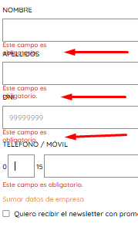 | Web | Windows 11 | edge | 1. Elegir un producto 2. hacer clic en "agregar al carrito" 3. hacer clic en inoco "mi carrito" 4. hacer clic en finalizar compra 5.con el formulario vacio hacer clic en "ir para la entrega" | Los mensajes deberían estar debajo del campo, visibles | Se superponen con los campos del formulario, dificultando la lectura | Media | Alta | Abierto | A reportar al equipo de desarrollo

bug-02 | Elementos de menú superpuestos o con desalineación visual | juan | 27/06/2025 | Los iconos y texto del menú superior se muestran superpuestos o desalineados. Los elementos "Mi Cuenta" y "Mi Carrito" no mantienen la separación adecuada entre sí. | Kinderland |  | web | Windows 11 | Edge | 1.Navegar a la página principal de Kinderland 2.Observar la barra de menú superior 3.Verificar la alineación de los iconos "Mi Cuenta" y "Mi Carrito" | Los iconos y texto del menú deberían estar correctamente espaciados y alineados sin superposición. | Se superpone el contador al botón "mi carrito" | Alta | Alta | Abierto | A reportar al equipo de desarrollo

